Sheet1
以下零件均需要锐棱倒钝
序号 | 名称 | 图片 | 数量 | 零件尺寸 | 单价 | 总价
1 | 57步进电机支架_X轴 | 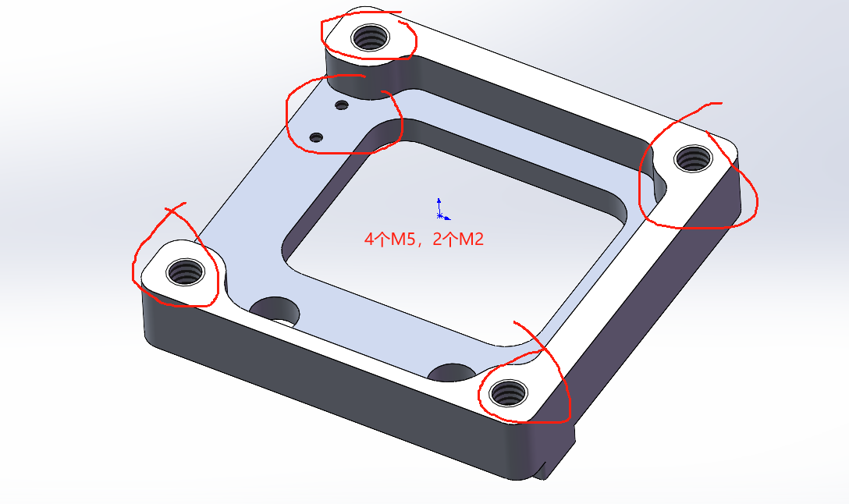 | 1 | 13*57*57
2 | 57步进电机支架_Y轴_左 | 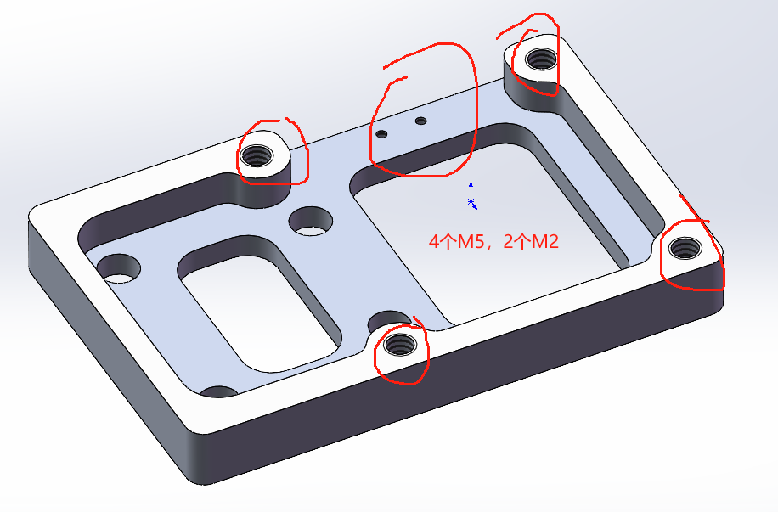 | 1 | 10*57*88.5
3 | 57步进电机支架_Y轴_右 和支架_左对称 | 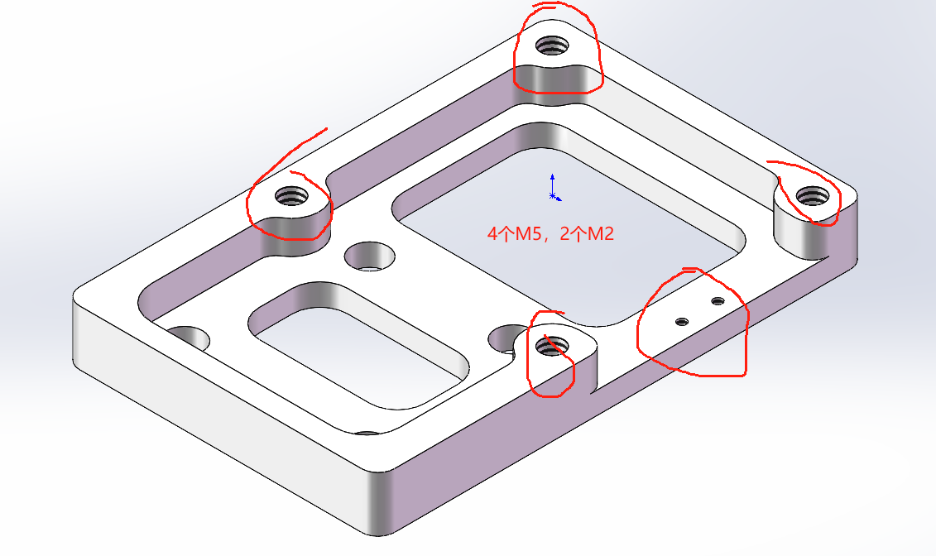 | 1 | 10*57*88.5
4 | 57步进电机支架_Z轴 | 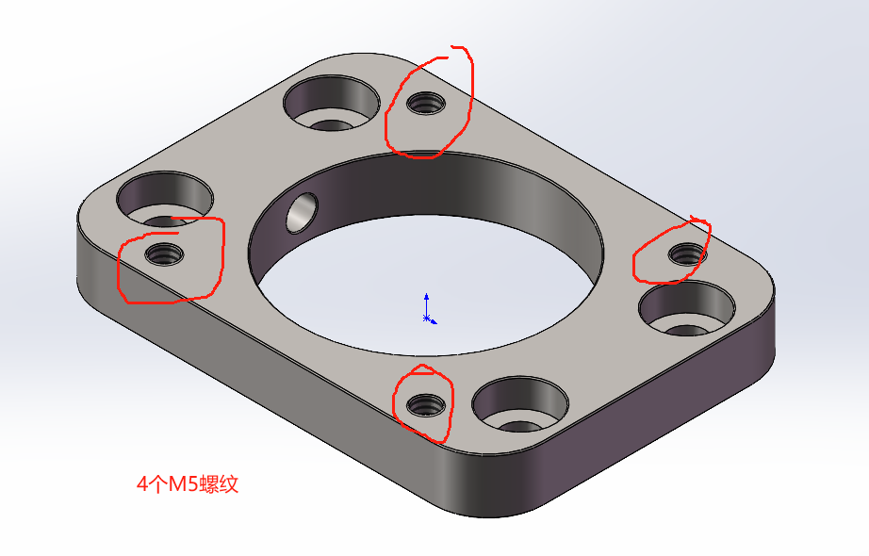 | 4 | 10*57.5*80
5 | X轴连接件_双进丝 | 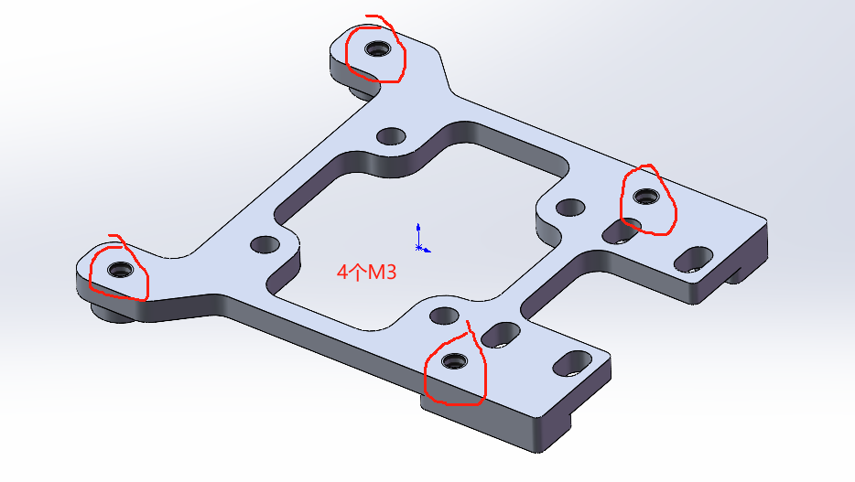 | 1 | 5*58.5*61
6 | Y轴连接件_左 | 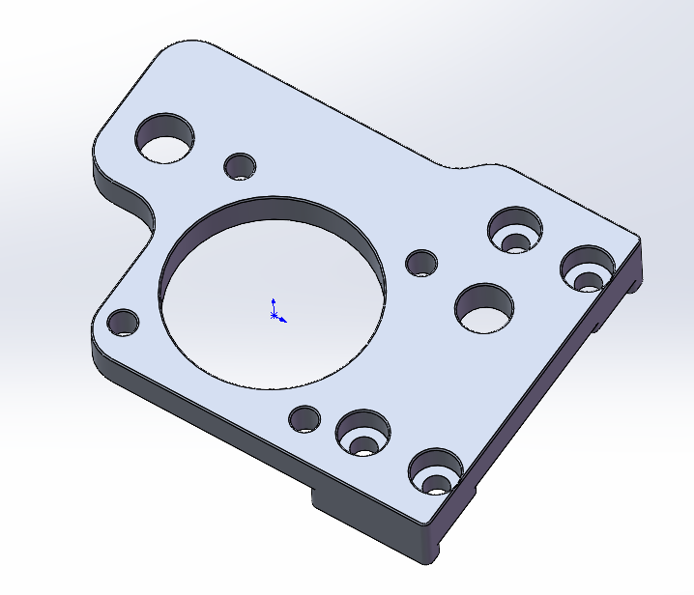 | 1 | 13.4*41.5*61.5
7 | Y轴连接件_右 和左对称 | 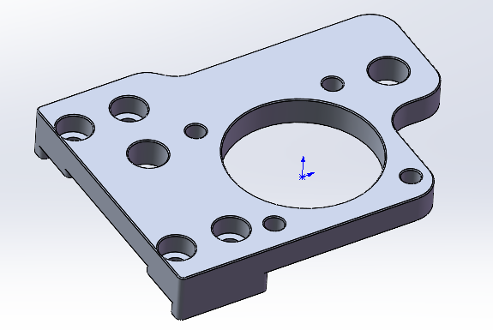 | 1 | 13.4*41.5*61.5
8 | 惰轮调节底座_左 | 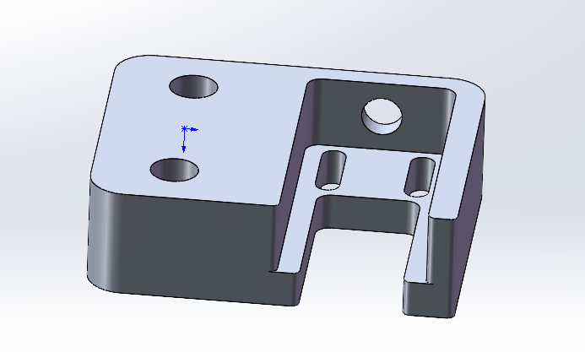 | 2 | 15*40*50
9 | 惰轮调节底座_右 和左对称 | 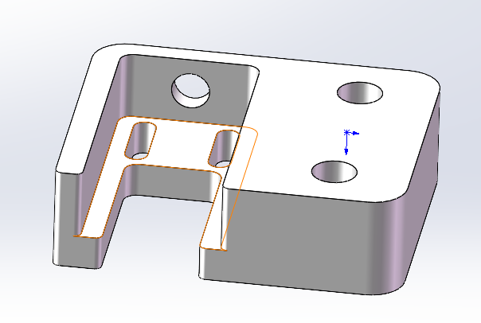 | 1 | 15*40*50
10 | 惰轮支架 | 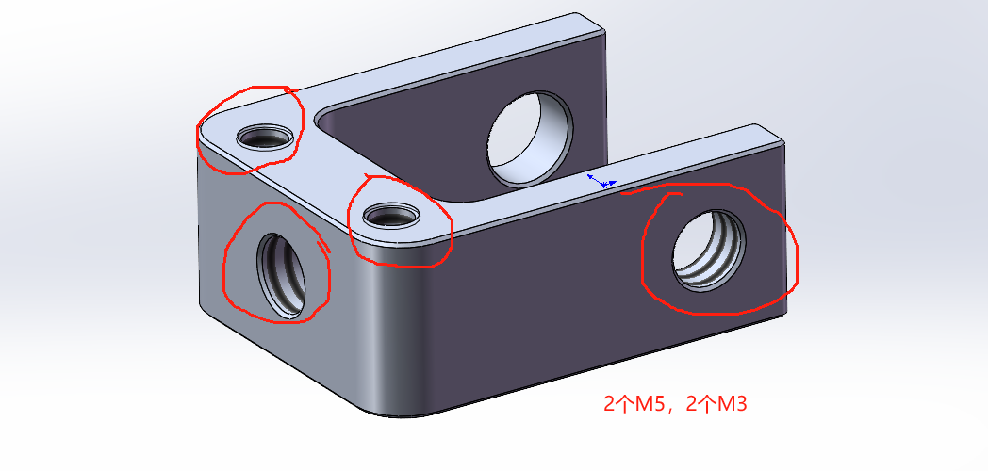 | 3 | 10*20*25
11 | 福马轮40F_转接板 | 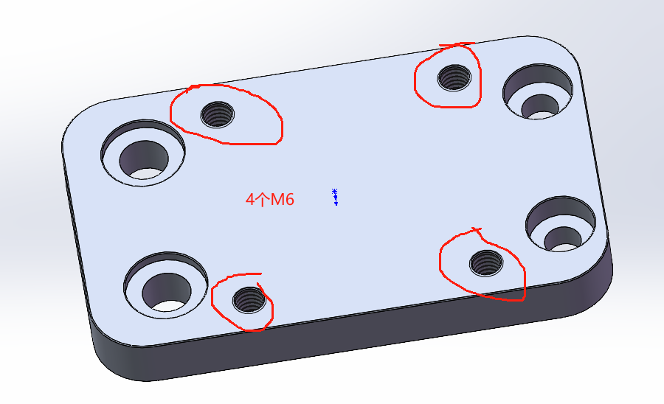 | 4 | 10*92*56
12 | 光轴座_Z1 | 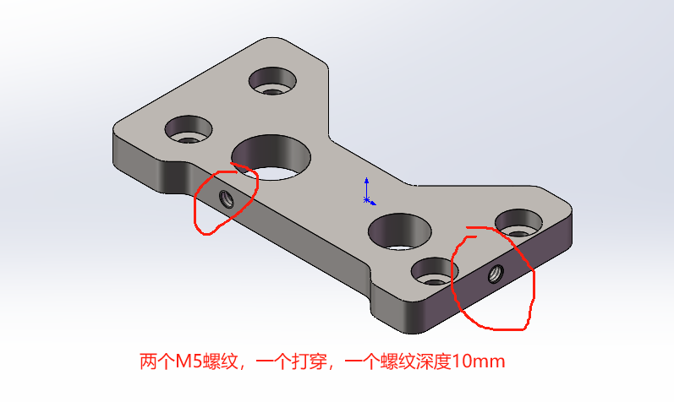 | 4 | 10*60*110
13 | 光轴座_Z2 和Z1对称 | 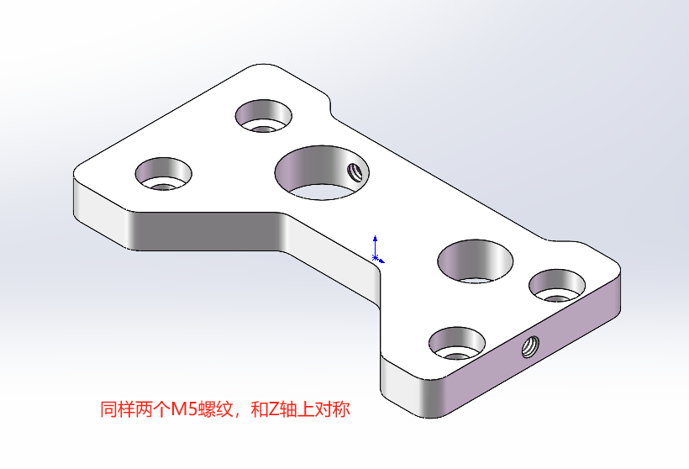 | 4 | 10*60*110
14 | 同步带卡扣 | 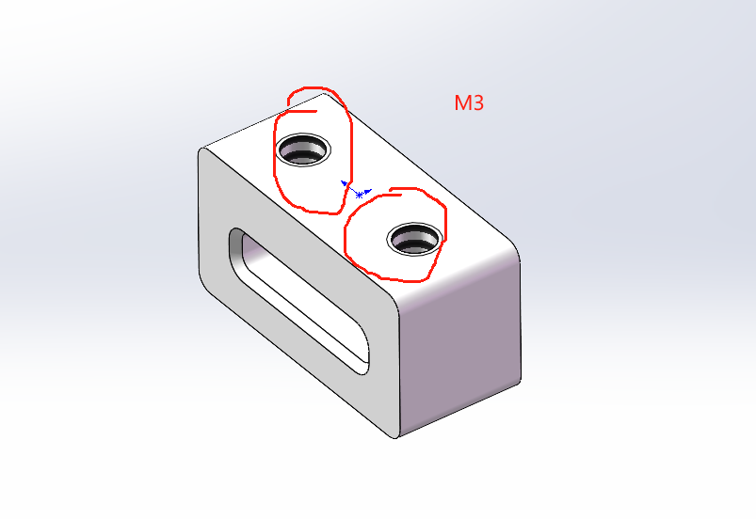 | 6 | 8*9.5*18
15 | 直线轴承座_上 | 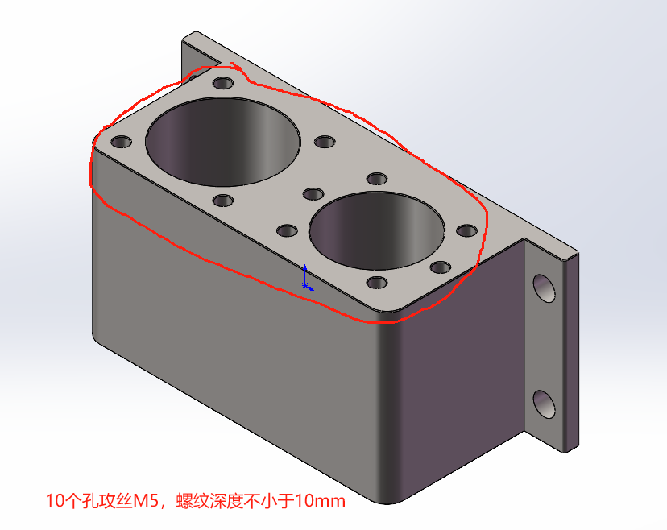 | 2 | 46*50*115
16 | 直线轴承座_下 和轴承座_上对称 | 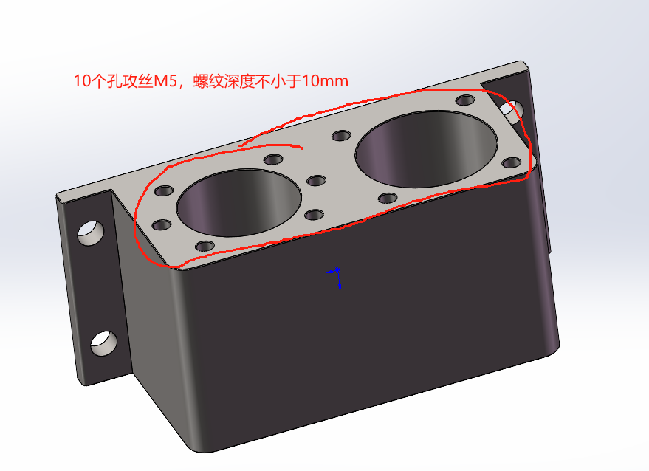 | 2 | 46*50*115
 |  |  |  |  | 合计 | 0

